상품제안서
옥스포드 휴대용 접이식미니의자 | 상품코드: S41477

 |  |  |  |  |  |  | 02-713-8555 | www.synergygift.co.kr
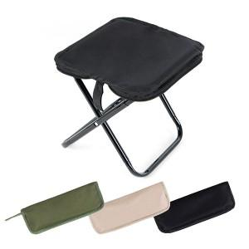 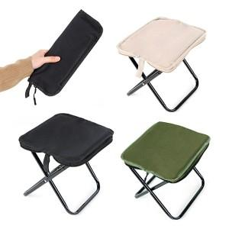 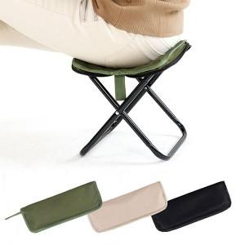

【상세/제작정보】 | <span style="font-size: 14pt;">※ 색상 랜덤</span>

【인쇄/포장옵션】 | 컬러필름전사 / OPP(비닐)

【공급단가】 | 수량 | 30~ | 100~ | 300~ | 1,000~ | 3,000~
*VAT별도 | 단가 | 6,680원 | 6,270원 | 6,060원 | 5,810원 | 5,660원

【상품 URL】 | https://www.synergygift.co.kr:443/src/goods_detail.php?gdno=41477

